Namensliste-Druckvorlage
Am Tag der Schifffahrt erhalten alle Fahrgäste über den Chorverantwortlichen ein Namensetikett in der nachstehenden Form. Es wird gebeten, diese Daten möglichst aktuell vorzulegen, eine Übersendung zum 15.8.2026 reicht daher völlig aus.

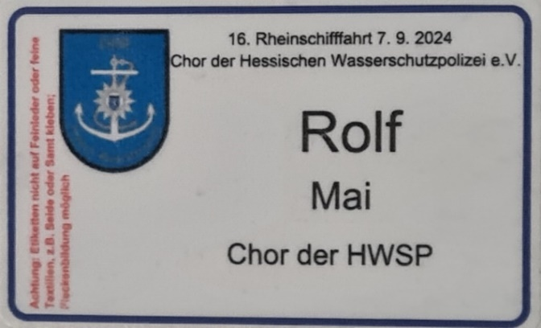 |  |  | Muster des Etiketts

Lfd.Nr. | Vorname | Name | Name des Chors für das Etikett
1
2
3
4
5
6
7
8
9
10
11
12
13
14
15
16
17
18
19
20
21
22
23
24
25
26
27
28
29
30
Lfd.Nr. | Vorname | Name | Name des Chors für das Etikett
31
32
33
34
35
36
37
38
39
40
41
42
43
44
45
46
47
48
49
50
51
52
53
54
55
56
57
58
59
60
61
62
63
64
65
66
67
68
69
70

